Feuille 1
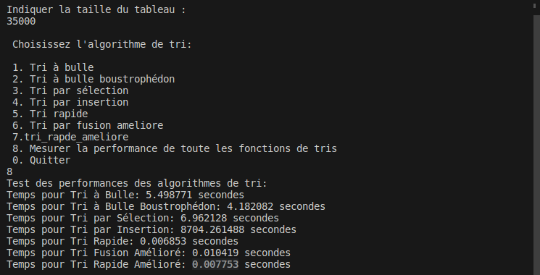
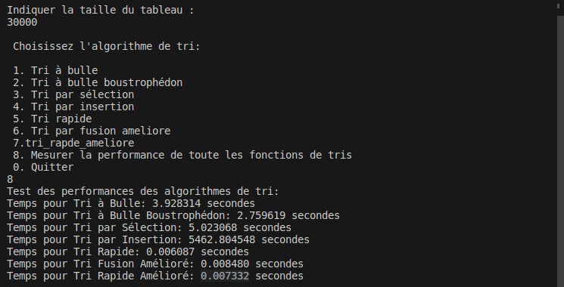
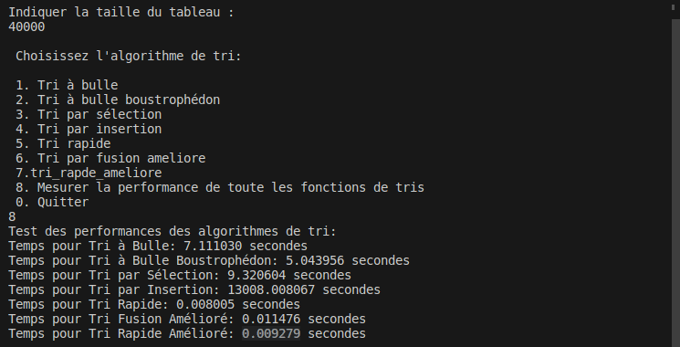
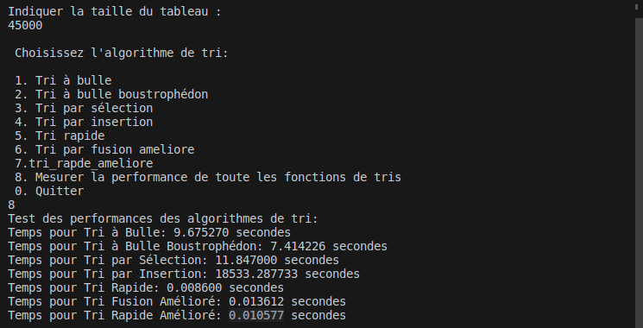
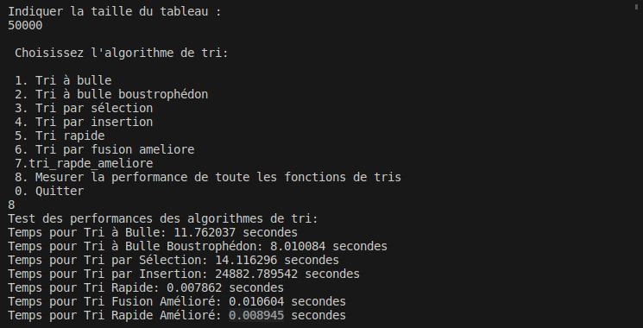

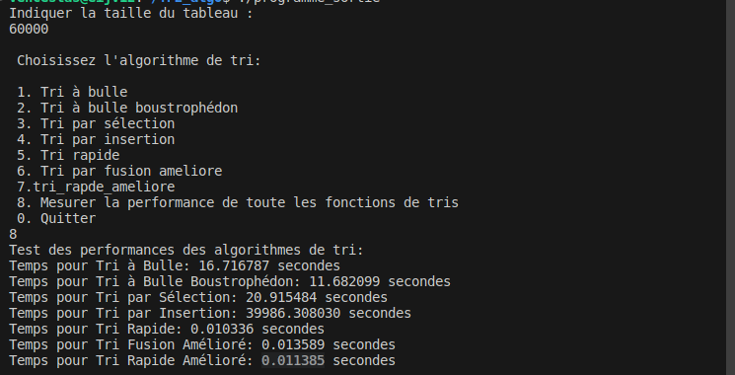
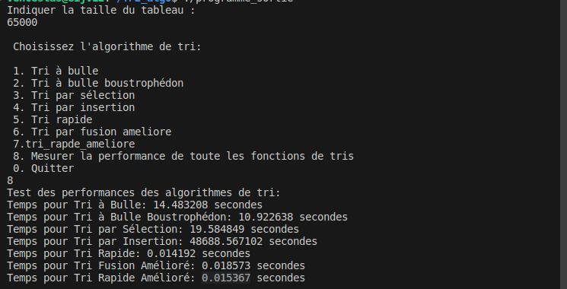
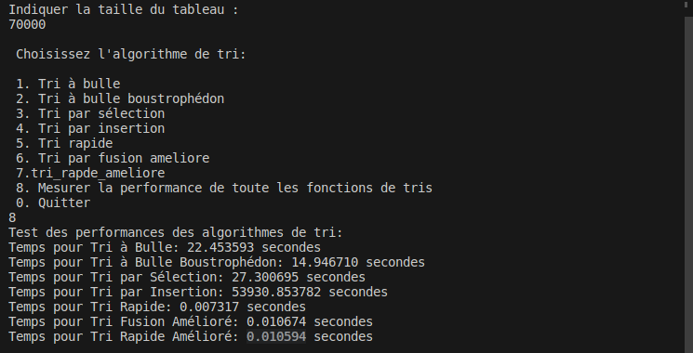
Taille du
tableau
Fonction de
tri (En secondes)
 | 1000 | 5000 | 10000 | 15000 | 20000 | 25000 | 30000 | 35000 | 40000 | 45000 | 50000 | 55000 | 60000 | 65000 | 70000 | Moyenne
Tri rapide | 0.000059 | 0.000442 | 0.000882 | 0.001354 | 0.001727 | 0.002236 | 0.006087 | 0.006853 | 0.008005 | 0.0086 | 0.007862 | 0.012455 | 0.010336 | 0.014192 | 0.007317 | 0.0058938
tri_rapde_ameliore | 0.000081 | 0.000437 | 0.000886 | 0.001517 | 0.002111 | 0.002693 | 0.007332 | 0.007753 | 0.009279 | 0.010577 | 0.008945 | 0.01272 | 0.011385 | 0.015367 | 0.010594 | 0.006778466667
Tri fusion | 0.000085 | 0.000543 | 0.001092 | 0.001697 | 0.002359 | 0.002865 | 0.00848 | 0.010419 | 0.011476 | 0.013612 | 0.010604 | 0.01732 | 0.013589 | 0.018573 | 0.010674 | 0.008225866667
Tri à bulle boustrophédon | 0.001778 | 0.023774 | 0.112874 | 0.297676 | 0.548267 | 0.870678 | 2.759619 | 4.182082 | 5.043956 | 7.414226 | 8.010084 | 8.23585 | 11.682099 | 10.922638 | 14.94671 | 5.0034874
Tri à bulle | 0.002647 | 0.042001 | 0.128245 | 0.319678 | 0.63356 | 1.064656 | 3.928314 | 5.498771 | 7.11103 | 9.67527 | 11.762037 | 13.592974 | 16.716787 | 14.483208 | 22.453593 | 7.1608514
Tri par sélection | 0.004351 | 0.053733 | 0.225066 | 0.500396 | 0.90247 | 1.423434 | 5.023068 | 6.962128 | 9.320604 | 11.847 | 14.116296 | 16.095109 | 20.915484 | 19.584849 | 27.300695 | 8.951645533
Tri par insertion | 0.076769 | 7.912299 | 63.11316 | 214.123887 | 504.118898 | 990.00536 | 5462.804548 | 8704.261488 | 13008.008067 | 18533.287733 | 24882.789542 | 31796.280618 | 39986.30803 | 48688.567102 | 53930.853782 | 16451.50075

